상품제안서
[시장가방] 빅플라워 타포린 폴딩백 마켓백 | 상품코드: F28185

 |  |  |  |  |  |  | 02-412-0044 | www.easy1.co.kr
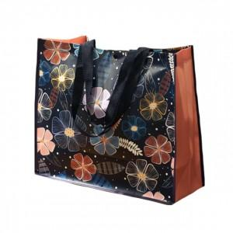

【상세/제작정보】

【인쇄/포장옵션】 | / 포장불가능

【공급단가】 | 수량 | 200~ | 500~ | 1,000~ | 3,000~ | 5,000~
*VAT별도 | 단가 | 2,520원 | 2,470원 | 2,410원 | 2,370원 | 2,310원

【상품 URL】 | http://www.easy1.co.kr/src/goods_detail.php?gdno=28185

